关系图
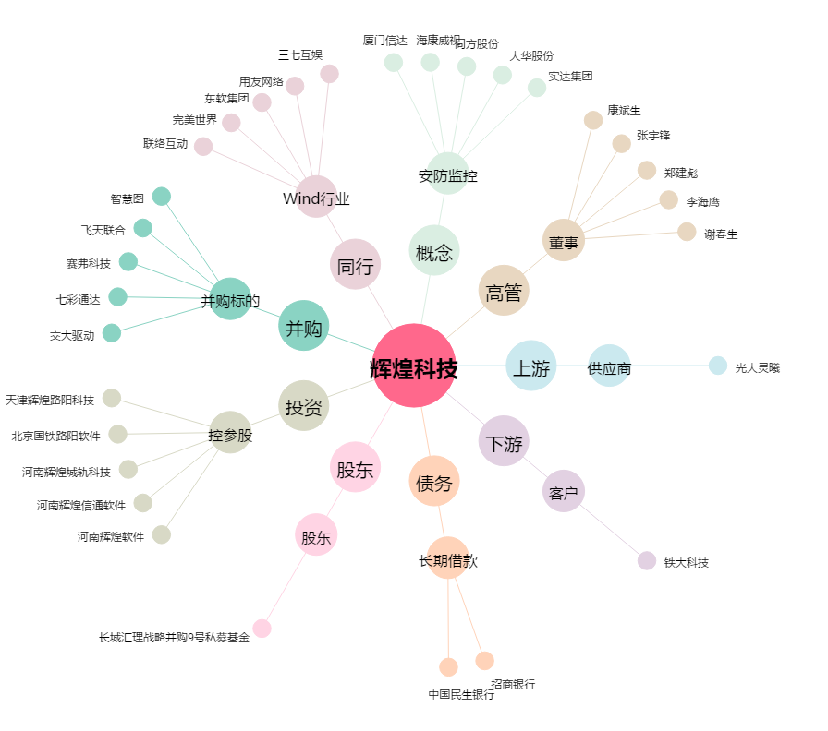
辉煌科技[002296.SZ] - 关系概览图

